取替可能
【南校舎２階】

 | ２－２ | ５－２

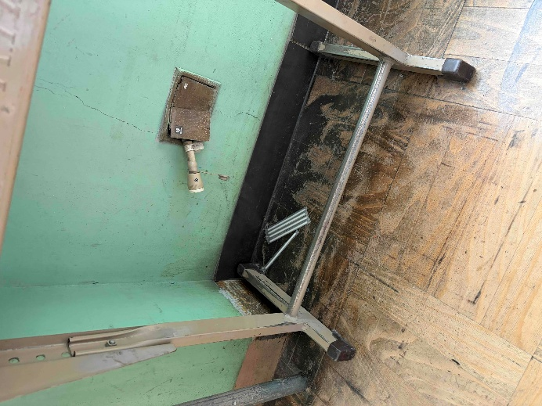
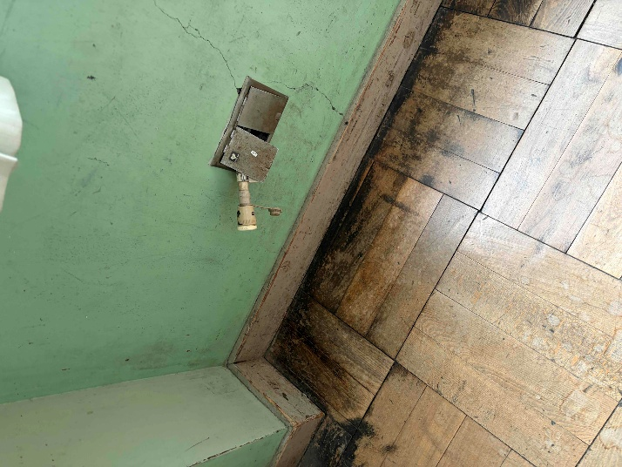

【南校舎３階】

 | ６－３ | ４－２

Sheet1
【南校舎１階】

１－１ | １－２ | なかよしルーム | プレイルーム
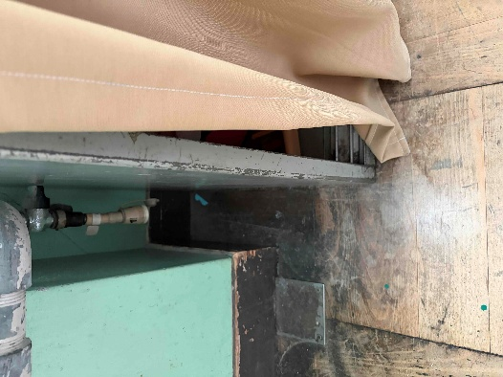
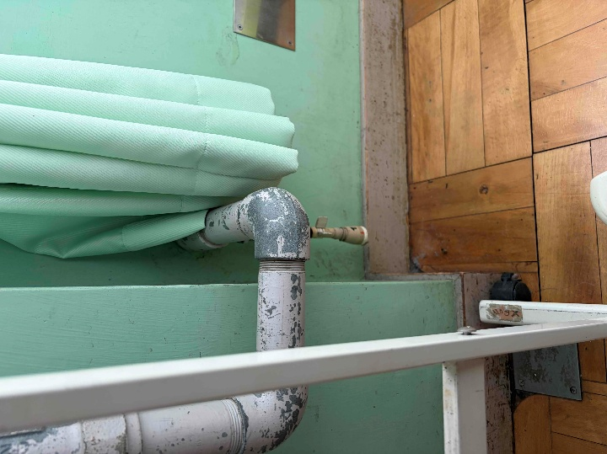
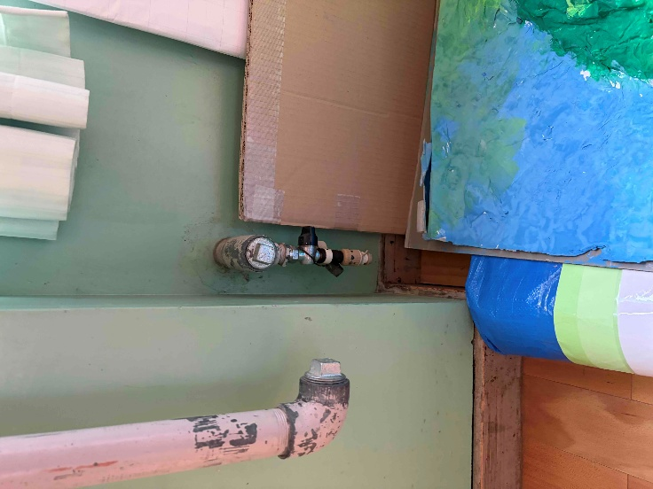

２－１ | ２－２ | ５－２ | ５－１

６－１ | ６－２ | ６－３ | ４－２ | ４－１

